A22
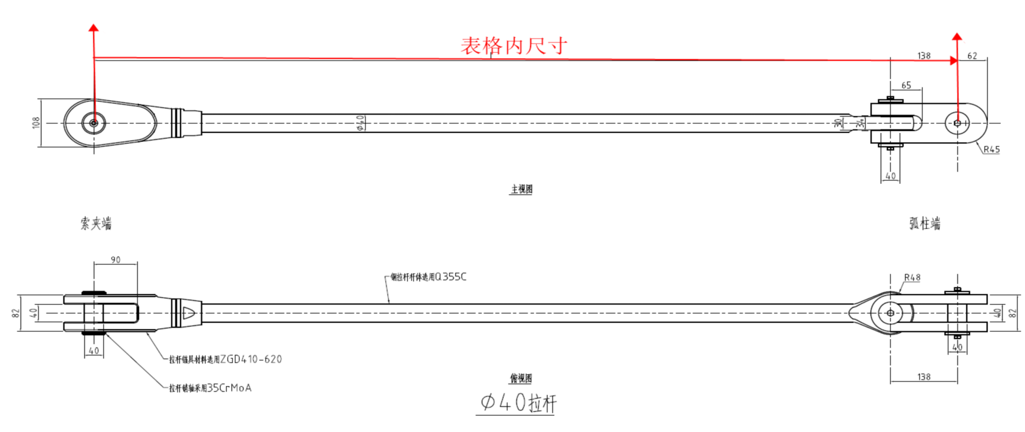
柱 行 | A22
19
18
17
16
15
14
13
12
11
10
9
8
7 | F3-LG40-22-7/466
6 | F3-LG40-22-6/865
5 | F3-LG40-22-5/878
4 | F3-LG40-22-4/899
3 | F3-LG40-22-3/909
2 | F3-LG40-22-2/925
1 | F3-LG40-22-1/867

